Лист1
ИП Кулиджанов Андрей Александрович ИНН 773771305797; ОГРНИП 313774621100330; Адрес местонахождения: 115569, г. Москва, ул. Маршала Захарова, дом 20, кв. 92; mail: ak@r97.ru; tel.: +7 (495) 136-90-75

 | Период от: Period started: | 2023-06-01 |  | До: Period over: | 2023-06-30 | 2018-01-25

№ПП | Factory | Нoменклатура/ Model Name | SN | Order number | Завод сборщик | Причина обращения/Reason | Дефект | Defect | Бракованная деталь №/defect spare parts | Позиционное обозначение (на плате/схеме) Name of the board: | Фото шильдика с серийным номером — Photo of the nameplate with a serial number | Фото дефекта — Photo defect | Фото общего вида основной платы с разъёмами — Photo Mainboard with connectors | Фото наименования основной платы — Photo of the name of the main board | Фото шильдика на корпусе LCD — Photo of the nameplate on the LCD | Фото шильдика на плате LCD №1 — Photo of the nameplate on the LCD board #1 | Фото шильдика на плате LCD №2 — Photo of the nameplate on the LCD board #2 | Доп. фото/Add photo | Решение поставщика / Supplier decision (Please choose one variant in the right column) | Закрыто / Completed
1 | TT GLOBAL | OLTO 24T20H | 41253421L16100590 | 16/2 | ООО Статиба, Калининград | Не включается | Не включается | Does not turn on | Основная плата (Main board CV3663BL-B24 (OLTO 24T20H))* | - | 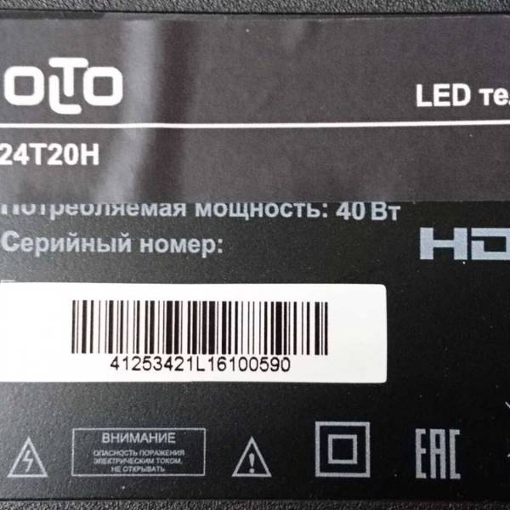 | 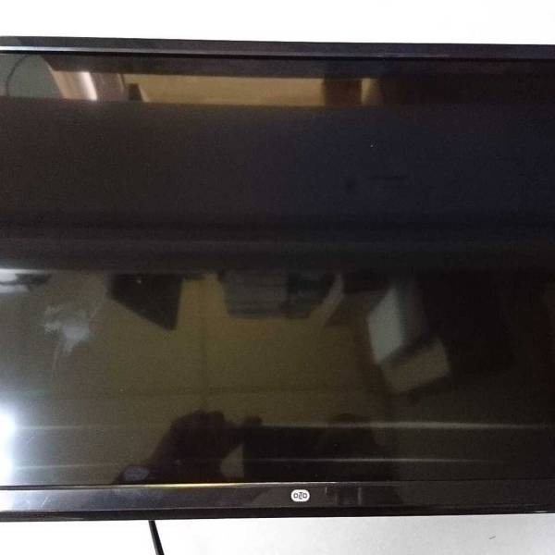 | 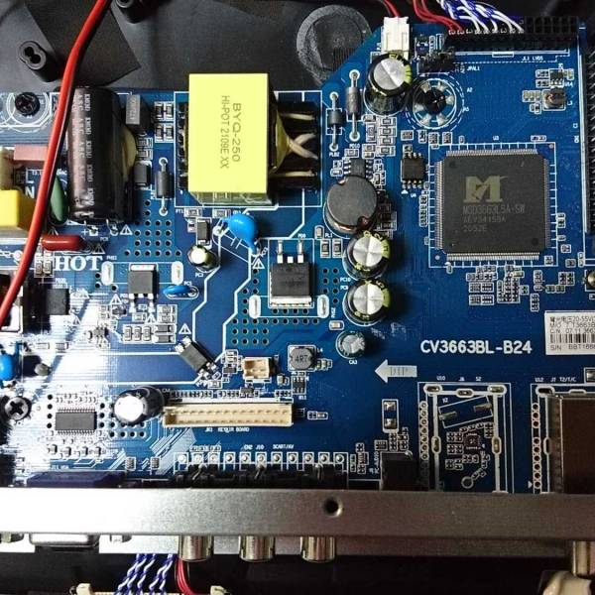 | 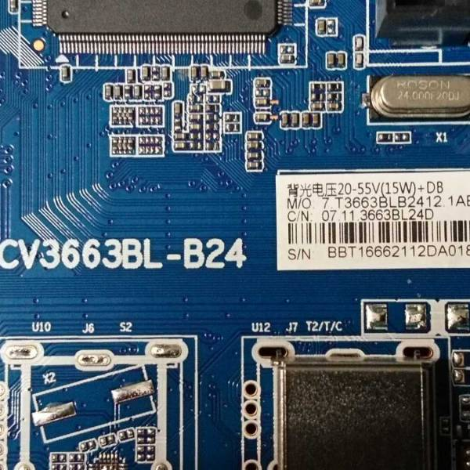 |  | 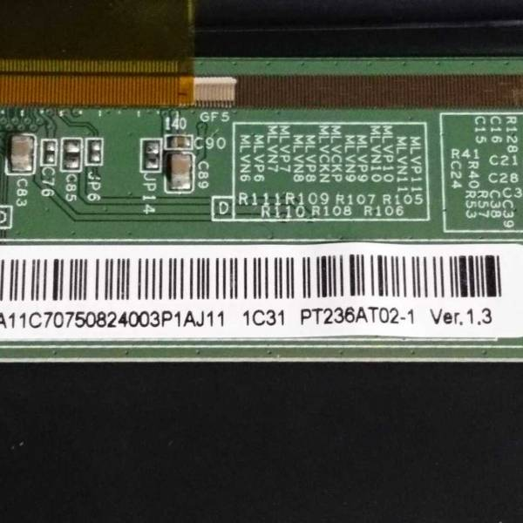 | 